1 Učebna V4 La hospoda-ceny
SPRAVEDLIVÁ TRANSFORMACE – projekt Odborné učebny GASTRO
Učebna V4 La hospoda
Střední škola stravování a služeb Karlovy Vary, příspěvková organizace
materiály vyvzorkovat a odsouhlasit architektonickým dozorem
výběr předmětů odsouhlasit architektonickým dozorem
cena dodávky je vždy v šedém poli kompletní, včetně příslušenství v popisu jednotlivé dodávky
nábytek

A | modul skříně |  |  |  | 2 | ks | 0.00 Kč | 2 | 0.00 Kč
 | dvířka profilovaná | v:600 |  |  |  |  | bez DPH za jednotku | jedn. | cena celkem bez DPH
 |  | š:600
 |  | h:700
 |  | typ: | otevíravé
 |  | kování: | závěs 110° naložený s integrovaným tlumením |  | 4 | ks
 |  | tlumič: | k zavrtání do hrany 10mm, pr. 8 mm RAL 9006 šedá |  | 2 | ks
 |  | materiál: | laminovaná dřevotřísková deska šedá
 |  | tl. | 18 mm + profil 6mm
 |  | hrana: | ABS, 1 mm
 |  | úchytka: | rozteč vrtání 128 mm Nerezový vzhled kartáčovaný |  | 2 | ks

B | modul skříně |  |  |  | 2 | ks | 0.00 Kč | 2 | 0.00 Kč
 | dvířka profilovaná | v:1200 |  |  |  |  | bez DPH za jednotku | jedn. | cena celkem bez DPH
 |  | š:600
 |  | h:700
 |  | typ: | otevíravé
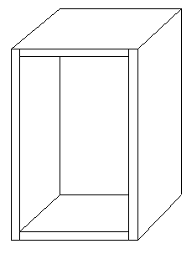
 |  | kování: | závěs 110° naložený s integrovaným tlumením |  | 4 | ks
 |  | tlumič: | k zavrtání do hrany 10mm, pr. 8 mm RAL 9006 šedá |  | 2 | ks
 |  | materiál: | laminovaná dřevotřísková deska šedá
 |  | tl. | 18 mm + profil 6mm
 |  | hrana: | ABS, 1 mm
 |  | úchytka: | rozteč vrtání 128 mm Nerezový vzhled kartáčovaný |  | 2 | ks

C | modul skříně |  |  |  | 2 | ks | 0.00 Kč | 2 | 0.00 Kč
 | dvířka profilovaná | v: 740 |  |  |  |  | bez DPH za jednotku | jedn. | cena celkem bez DPH
 |  | š:600
 |  | h:700
 |  | typ: | otevíravé
 |  | kování: | závěs 110° naložený s integrovaným tlumením |  | 4 | ks
 |  | tlumič: | k zavrtání do hrany 10mm, pr. 8 mm RAL 9006 šedá |  | 2 | ks
 |  | materiál: | laminovaná dřevotřísková deska šedá
 |  | tl. | 18 mm + profil 6mm
 |  | hrana: | ABS, 1 mm
 |  | úchytka: | rozteč vrtání 128 mm Nerezový vzhled kartáčovaný |  | 2 | ks

D | modul skříně |  |  |  | 3 | ks | 0.00 Kč | 3 | 0.00 Kč
 | dvířka profilovaná | v:740 |  |  |  |  | bez DPH za jednotku | jedn. | cena celkem bez DPH
 |  | š: cca 555
 |  | h:700
 |  | typ: | otevíravé
 |  | kování: | závěs 110° naložený s integrovaným tlumením |  | 6 | ks
 |  | tlumič: | k zavrtání do hrany 10mm, pr. 8 mm RAL 9006 šedá |  | 3 | ks
 |  | materiál: | laminovaná dřevotřísková deska šedá
 |  | tl. | 18 mm + profil 6 mm
 |  | hrana: | ABS, 1mm
 |  | úchytka: | rozteč vrtání 128 mm Nerezový vzhled kartáčovaný |  | 3 | ks

E | záklop nad myčkou |  |  |  | 1 | ks | 0.00 Kč | 1 | 0.00 Kč
 |  | v: cca 145 |  |  |  |  | bez DPH za jednotku | jedn. | cena celkem bez DPH
 | hladký + boční záklop | š: cca 560
 |  | typ: | pevná část
 |  | materiál: | laminovaná dřevotřísková deska šedá
 |  | tl. | 18 mm
 |  | hrana: | ABS, 1mm

K | modul skříně |  |  |  | 1 | ks | 0.00 Kč | 1 | 0.00 Kč
 |  | v: 740 |  |  |  |  | bez DPH za jednotku | jedn. | cena celkem bez DPH
 | dvířka profilovaná | š: 415
 |  | h: 500
 |  | typ: | otevíravé
 |  | kování: | závěs 110° naložený s integrovaným tlumením |  | 2 | ks
 |  | tlumič: | k zavrtání do hrany 10mm, pr. 8 mm RAL 9006 šedá |  | 1 | ks
 |  | materiál: | laminovaná dřevotřísková deska šedá
 |  | tl. | 18 mm + profil 6 mm
 |  | hrana: | ABS, 1 mm
 |  | úchytka: | rozteč vrtání 128 mm Nerezový vzhled kartáčovaný |  | 1 | ks

L1P | modul skříně |  |  |  | 1 | ks | 0.00 Kč | 1 | 0.00 Kč
 | dvířka profilovaná | v: 1200 |  |  |  |  | bez DPH za jednotku | jedn. | cena celkem bez DPH
 | Přesah boku skříně | š: cca 713
 | do dveřního ostění | h: 450
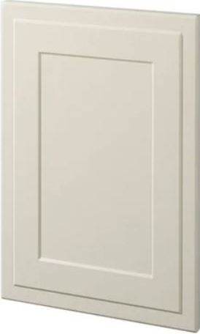
 |  | typ: | otevíravé
 |  | kování: | závěs 110° naložený s integrovaným tlumením |  | 2 | ks
 |  | tlumič: | k zavrtání do hrany 10mm, pr. 8 mm RAL 9006 šedá |  | 1 | ks
 |  | materiál: | laminovaná dřevotřísková deska šedá
 |  | tl. | 18 mm + profil 6 mm
 |  | hrana: | ABS, 1 mm
 |  | úchytka: | rozteč vrtání 128 mm Nerezový vzhled kartáčovaný |  | 1 | ks

L2V | modul skříně, dvířka profilovaná, VÝPLET |  |  |  | 1 | ks | 0.00 Kč | 1 | 0.00 Kč
(výplet) | dvířka s výpetem | v: 1200 |  |  |  |  | bez DPH za jednotku | jedn. | cena celkem bez DPH
 |  | š: cca 713
 |  | h: 450
 |  | typ: | otevíravé
 |  | kování: | závěs 110° naložený s integrovaným tlumením |  | 2 | ks
 |  | tlumič: | k zavrtání do hrany 10mm, pr. 8 mm RAL 9006 šedá |  | 1 | ks
 |  | materiál: | laminovaná dřevotřísková deska šedá
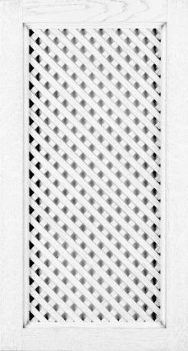
 |  | tl. | 18 mm
 |  | hrana: | ABS, 1 mm
 |  | materiál: | výplet: laminovaná dřevotřísková deska šedá
 |  | tl. | 6 mm
 |  | hrana: | ABS, 1 mm
 |  | úchytka: | rozteč vrtání 128 mm Nerezový vzhled kartáčovaný |  | 1 | ks

L3 | modul skříně |  |  |  | 1 | ks | 0.00 Kč | 1 | 0.00 Kč
 | dvířka profilovaná | v: 1200 |  |  |  |  | bez DPH za jednotku | jedn. | cena celkem bez DPH
 |  | š: cca 713
 |  | h: 450
 |  | typ: | otevíravé
 |  | kování: | závěs 110° naložený s integrovaným tlumením |  | 2 | ks
 |  | tlumič: | k zavrtání do hrany 10mm, pr. 8 mm RAL 9006 šedá |  | 1 | ks
 |  | materiál: | laminovaná dřevotřísková deska šedá
 |  | tl. | 18 mm + profil 6 mm
 |  | hrana: | ABS, 1 mm
 |  | úchytka: | rozteč vrtání 128 mm Nerezový vzhled kartáčovaný |  | 1 | ks

L4P | modul skříně |  |  |  | 1 | ks | 0.00 Kč | 1 | 0.00 Kč
 | dvířka profilovaná | v: 1200 |  |  |  |  | bez DPH za jednotku | jedn. | cena celkem bez DPH
 | Přesah boku skříně | š: cca 470
 | do dveřního ostění | h: 450
 |  | typ: | otevíravé
 |  | kování: | závěs 110° naložený s integrovaným tlumením |  | 2 | ks
 |  | tlumič: | k zavrtání do hrany 10mm, pr. 8 mm RAL 9006 šedá |  | 1 | ks
 |  | materiál: | laminovaná dřevotřísková deska šedá
 |  | tl. | 18 mm + profil 6 mm
 |  | hrana: | ABS, 1 mm
 |  | úchytka: | rozteč vrtání 128 mm Nerezový vzhled kartáčovaný |  | 1 | ks

M1 | modul skříně |  |  |  | 2 | ks | 0.00 Kč | 2 | 0.00 Kč
 | dvířka profilovaná | v: 740 |  |  |  |  | bez DPH za jednotku | jedn. | cena celkem bez DPH
 |  | š: cca 713
 |  | h: 450
 |  | typ: | otevíravé
 |  | kování: | závěs 110° naložený s integrovaným tlumením |  | 4 | ks
 |  | tlumič: | k zavrtání do hrany 10mm, pr. 8 mm RAL 9006 šedá |  | 2 | ks
 |  | materiál: | laminovaná dřevotřísková deska šedá
 |  | tl. | 18 mm + profil 6 mm
 |  | hrana: | ABS, 1 mm
 |  | úchytka: | rozteč vrtání 128 mm Nerezový vzhled kartáčovaný |  | 2 | ks

M2P | modul skříně |  |  |  | 1 | KS | 0.00 Kč | 1 | 0.00 Kč
 | dvířka profilovaná | v: 740 |  |  |  |  | bez DPH za jednotku | jedn. | cena celkem bez DPH
 | Přesah boku skříně | š: cca 713
 | do dveřního ostění | h: 450
 |  | typ: | otevíravé
 |  | kování: | závěs 110° naložený s integrovaným tlumením |  | 2 | ks
 |  | tlumič: | k zavrtání do hrany 10mm, pr. 8 mm RAL 9006 šedá |  | 1 | ks
 |  | materiál: | laminovaná dřevotřísková deska šedá
 |  | tl. | 18 mm + profil 6 mm
 |  | hrana: | ABS, 1 mm
 |  | úchytka: | rozteč vrtání 128 mm Nerezový vzhled kartáčovaný |  | 1 | ks

M3P | modul skříně |  |  |  | 1 | ks | 0.00 Kč | 1 | 0.00 Kč
 | dvířka profilovaná | v: 740 |  |  |  |  | bez DPH za jednotku | jedn. | cena celkem bez DPH
 | Přesah boku skříně | š: cca 470
 | do dveřního ostění | h: 450
 |  | typ: | otevíravé
 |  | kování: | závěs 110° naložený s integrovaným tlumením |  | 2 | ks
 |  | tlumič: | k zavrtání do hrany 10mm, pr. 8 mm RAL 9006 šedá |  | 1 | ks
 |  | materiál: | laminovaná dřevotřísková deska šedá
 |  | tl. | 18 mm + profil 6 mm
 |  | hrana: | ABS, 1 mm
 |  | úchytka: | rozteč vrtání 128 mm Nerezový vzhled kartáčovaný |  | 1 | ks

N1 | modul skříně |  |  |  | 2 | ks | 0.00 Kč | 2 | 0.00 Kč
 | dvířka profilovaná | v: 600 |  |  |  |  | bez DPH za jednotku | jedn. | cena celkem bez DPH
 |  | š: cca 713
 |  | h: 450
 |  | typ: | otevíravé
 |  | kování: | závěs 110° naložený s integrovaným tlumením |  | 4 | ks
 |  | tlumič: | k zavrtání do hrany 10mm, pr. 8 mm RAL 9006 šedá |  | 2 | ks
 |  | materiál: | laminovaná dřevotřísková deska šedá
 |  | tl. | 18 mm + profil 6 mm
 |  | hrana: | ABS, 1 mm
 |  | úchytka: | rozteč vrtání 128 mm Nerezový vzhled kartáčovaný |  | 2 | ks

N2P | modul skříně |  |  |  | 1 | ks | 0.00 Kč | 1 | 0.00 Kč
 | dvířka profilovaná | v: 600 |  |  |  |  | bez DPH za jednotku | jedn. | cena celkem bez DPH
 | Přesah boku skříně | š: cca 713
 | do dveřního ostění | h: 450
 |  | typ: | otevíravé
 |  | kování: | závěs 110° naložený s integrovaným tlumením |  | 2 | ks
 |  | tlumič: | k zavrtání do hrany 10mm, pr. 8 mm RAL 9006 šedá |  | 1 | ks
 |  | materiál: | laminovaná dřevotřísková deska šedá
 |  | tl. | 18 mm + profil 6 mm
 |  | hrana: | ABS, 1 mm
 |  | úchytka: | rozteč vrtání 128 mm Nerezový vzhled kartáčovaný |  | 1 | ks

N3 | modul skříně |  |  |  | 2 | ks | 0.00 Kč | 2 | 0.00 Kč
 | dvířka profilovaná | v: 600 |  |  |  |  | bez DPH za jednotku | jedn. | cena celkem bez DPH
 |  | š: cca 700
 |  | h: 450
 |  | typ: | otevíravé
 |  | kování: | závěs 110° naložený s integrovaným tlumením |  | 4 | ks
 |  | tlumič: | k zavrtání do hrany 10mm, pr. 8 mm RAL 9006 šedá |  | 2 | ks
 |  | materiál: | laminovaná dřevotřísková deska šedá
 |  | tl. | 18 mm + profil 6 mm
 |  | hrana: | ABS, 1 mm
 |  | úchytka: | rozteč vrtání 128 mm Nerezový vzhled kartáčovaný |  | 2 | ks

N4P | modul skříně |  |  |  | 1 | ks | 0.00 Kč | 1 | 0.00 Kč
 | dvířka profilovaná | v: 600 |  |  |  |  | bez DPH za jednotku | jedn. | cena celkem bez DPH
 | Přesah boku skříně | š: 430
 | do dveřního ostění | h: 450
 |  | typ: | otevíravé
 |  | kování: | závěs 110° naložený s integrovaným tlumením |  | 2 | ks
 |  | tlumič: | k zavrtání do hrany 10mm, pr. 8 mm RAL 9006 šedá |  | 1 | ks
 |  | materiál: | laminovaná dřevotřísková deska šedá
 |  | tl. | 18 mm + profil 6 mm
 |  | hrana: | ABS, 1 mm
 |  | úchytka: | rozteč vrtání 128 mm Nerezový vzhled kartáčovaný |  | 1 | ks
...
S5 | podsokl skříně |  |  |  | 1 | ks | 0.00 Kč
 |  | typ: | pevný díl
 |  | materiál: | laminovaná dřevotřísková deska šedá
 |  | tl. | 18 mm
 |  | hrana: | ABS, 1 mm

policové části

F1 | otevřený policový díl |  |  |  | 1 | ks | 0.00 Kč
 |  | v:600 |  |  |  |  | bez DPH za jednotku
 |  | š: cca 3150
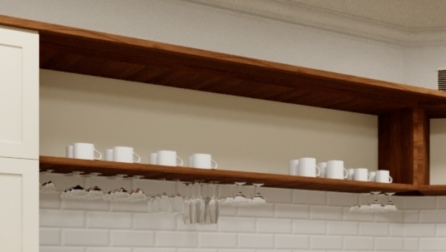
 |  | h: 480
 |  | materiál: | rámy: laminovaná dřevotřísková deska ořech přírodní

 |  | tl. | 38 mm
 |  | hrana: | ABS, 1mm
 |  | materiál: | zadní deska: laminovaná dřevotřísková deska šedá

 |  | tl: | 18 mm
 |  | hrana: | ABS, 1 mm

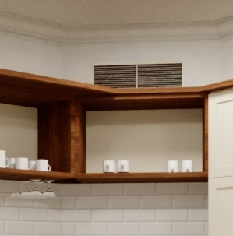
F2 | otevřený policový díl |  |  |  | 1 | ks | 0.00 Kč
 |  | v:600 |  |  |  |  | bez DPH za jednotku
 |  | š: cca 830
 |  | h: cca 500
 |  | materiál: | rámy: laminovaná dřevotřísková deska ořech přírodní

 |  | tl. | 38 mm
 |  | hrana: | ABS, 1 mm
 |  | materiál: | zadní deska: laminovaná dřevotřísková deska šedá

 |  | tl. | 18 mm
 |  | hrana: | ABS, 1 mm

desky pracovní

G1 | deska |  |  |  | 1 | ks | 0.00 Kč
 | pracovní | v: 38 |  |  |  |  | bez DPH za jednotku
 |  | š: cca 2250
 |  | h: 700
 |  | materiál: | laminovaná dřevotřísková deska ořech přírodní
 |  | tl. | 38mm
 |  | hrana: | ABS, 1 mm
...
kryty radiátorů

KR1 | kryt radiátoru s výpletem |  |  |  | 1 | ks | 0.00 Kč
(výplet) |  | v: cca740 |  |  |  |  | bez DPH za jednotku
 |  | š: cca 1830
 |  | typ: | díl s možností sejmutí
 |  |  | pro přístup k odvzdušňovacímu a uzavíracímu ventilu
 |  | kování: | zavěšení na konzoli minim. 150 N,
 |  | funkce: | možnost sejmutí dílu
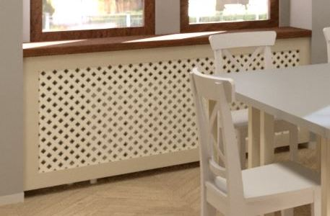
 |  | materiál: | laminovaná dřevotřísková deska šedá
 |  | tl. | 18 mm
 |  | hrana: | ABS, 1 mm
 |  | materiál: | výplet: laminovaná dřevotřísková deska šedá
 |  | tl. | 4-8mm
 |  | hrana: | ABS, 1 mm

KR2 | kryt radiátoru |  |  |  | 1 | ks | 0.00 Kč
(výplet) |  | v: cca740 |  |  |  |  | bez DPH za jednotku
 |  | š: cca 1350
 |  | typ: | díl s možností sejmutí
 |  |  | pro přístup k odvzdušňovacímu a uzavíracímu ventilu
 |  | kování: | zavěšení na konzoli minim. 150 N, |  | 4 | ks
 |  | funkce: | možnost sejmutí dílu
 |  | materiál: | laminovaná dřevotřísková deska šedá
 |  | tl. | 18 mm
...
SK | sokly dřevěné |  |  |  | 9.3 | bm | 0.00 Kč
 |  | v: 50 |  |  |  |  | bez DPH za jednotku
 |  | materiál: | laminovaná dřevotřísková deska hedvábně šedá
 |  | tl. | 18 mm
 |  | hrana: | ABS, 1 mm

stoly

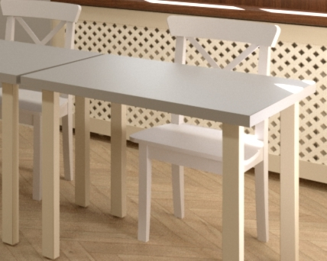
ST | stůl |  |  |  | 12 | ks | 0.00 Kč
 |  | v: 740-750 |  |  |  |  | bez DPH za jednotku
 |  | š: 800
 |  | h: 800
 |  | Stavěcí šroub M10, průměr 30mm, výška 40mm, protáčecí, černý |  |  | 4 | ks
 |  | materiál: | deska: laminovaná dřevotřísková deska hedvábně šedá
 |  | tl. | 38mm
 |  | hrana: | ABS, 1 mm
 |  | materiál: | nohy: laminovaná dřevotřísková deska šedá
 |  | hrana: | ABS, 1 mm
 |  | nohy: | výrobek 55x55mm, z desky U750_ST9, ABS 1 mm, dolní stavěcí deska
 |  | hrana: | ABS, 1 mm
 |  | tl. | výrobek 54x54mm

židle

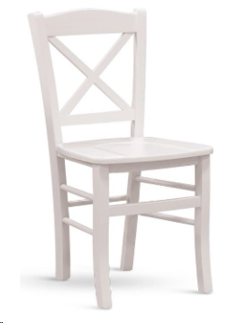
ZD | židle |  |  |  | 12 | ks | 0.00 Kč
 |  | v: 870 - 940 |  |  |  |  | bez DPH za jednotku
 |  | š: 420 - 450
 |  | h: 390 - 510
 |  | barval: | matná šedá hedvávně šedá viz deska stolu

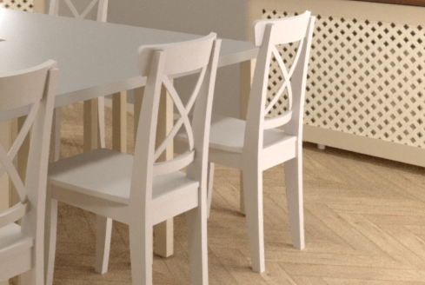
 |  | materiál: | dřevěná kostra - masiv
 |  | sedák: | pevný
 |  | nosnost: | minimálně 120 kg
 |  | výška sedu: | 440-480

okenní stínění

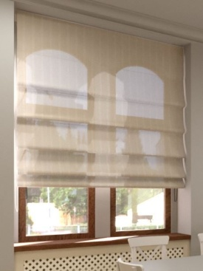
roleta 1 | textilní "Římská" |  |  |  | 1 | ks | 0.00 Kč
 |  | v: cca 2100 |  |  |  |  | bez DPH za jednotku
 |  | š: cca 1830
 |  | kotvení: | stropní
 |  | barevnost: | barva natural, přibližná barva RAL v rozsahu 1001- 1024, odsouhlasit architektonickým dozorem

 |  | Úroveň zatemnění: Střední zatemnění
 |  | Ovládání: | mechanické (provázek, řetízek)
 |  | Materiál: | Polybavlna
 |  | Složení látky: 60-80% polyester, 20-40% bavlna
 |  | Gramáž: | minimálně 200 g/m2
 |  | Tloušťka: | minimální 0,30 mm

roleta 2 | textilní "Římská" |  |  |  | 1 | ks | 0.00 Kč
 |  | v: cca 2100 |  |  |  |  | bez DPH za jednotku
 |  | š: cca 1350
 |  | kotvení: | stropní
 |  | barevnost: | barva natural, přibližná barva RAL v rozsahu 1001- 1024, odsouhlasit architektonickým dozorem

 |  | Úroveň zatemnění: Střední zatemnění
 |  | Ovládání: | mechanické (provázek, řetízek)
...
 |  | Úroveň zatemnění: Střední zatemnění
 |  | Gramáž: | minimálně 200 g/m2
 |  | Tloušťka: | minimální 0,30 mm

dřez + příslušenství

bat.dřez. | baterie džezová s vytahovací sprškou chrom |  |  |  | 1 | ks | 0.00 Kč
 |  | výška výtoku nad dřezem: 180-210 mm |  |  |  |  | bez DPH za jednotku
 |  | úhel otočení: 360 °
 |  | v: 370-390 mm
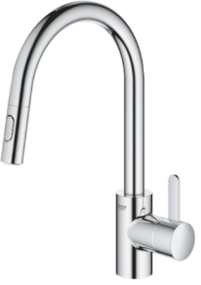
 |  | materiál: | chromové provedení
 |  | provedení: | páková
 |  | umístění: | stojánková
 |  | funkce 1: | automatické zasunutí sprchové hlavice zpět do výpusti
 |  | funkce 2: | setření usazenin vodního kamene pomocí prstu
 |  | příslušenství: rohové ventily s filtrem |  |  | 2 | ks

dřez | dřez kuchyňský |  |  |  | 1 | ks | 0.00 Kč
 |  | š: | 450-460 |  |  |  | bez DPH za jednotku
 |  | h: | 430-440
 |  | v: | 140-150
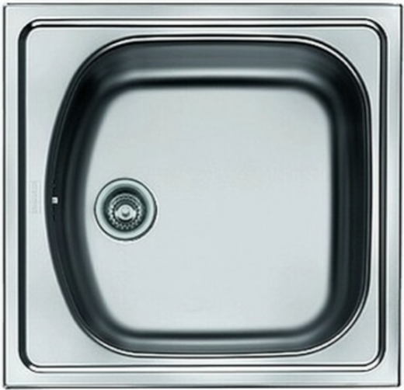
 |  | materiál: | nerez
 |  | Barva/struktura: chrom
 |  | typ: | jednodřez
 |  | montáž: | na pracovní desku
 |  | příslušenství 1: Ventil 6/4“ s přepadem |  |  | 1 | ks
 |  | příslušenství 2: Sifon 6/4“ s odbočkou na myčku nádobí |  |  | 1 | ks

osvětlení

LED | led pásek + profil s difuzorem 5,6 bm + zdroj |  |  |  | 1 | pol | 0.00 Kč
 |  | druh: Přisazený hliníkový profil s mléčným difuzorem |  |  |  |  | bez DPH za jednotku
 |  | provedení: páska | páska
 |  | Světelný zdroj: LED
 |  | Výkon LED na jeden metr: 15 -20 W/m
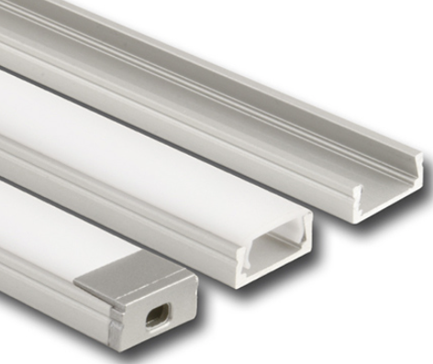
 |  | Světelný tok na metr: 1200-1600 W/m
 |  | Druh napětí: DC
 |  | Jmenovité napětí: 24V
 |  | Úhel vyzařování: 100 -140 °
 |  | Krytí (IP): IP20
 |  | Barva světla: bílá
 |  | Teplota chromatičnosti Tc: 3800 -4200 K
 |  | Index barevného podání Ra: 85-100

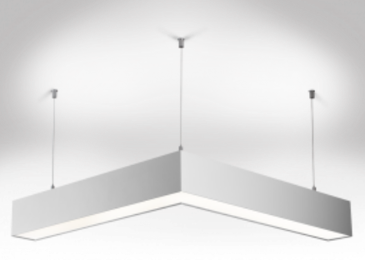
HLAVNÍ | svítidlo závěsné |  |  |  | 1 | sest. | 0.00 Kč
 | pozor: spojené do čtverce | druh: | svítidlo závěsné |  |  |  | bez DPH za jednotku
 |  | provedení: | Sestava 4ks rohy + 4ks svítidla celkem 2300mm čtverec | včetně závěsů
 |  | Světelný zdroj: LED
 |  | Druh optiky: MICROPRISMA PROTI OSLNĚNÍ
 |  | Světelný tok na metr: 4200-4800 lm/m
 |  | Barva svítidla: bílá
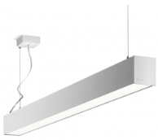
 |  | Materiálsvítidla: hliník
 |  | Příkon svítidla: 35-50W
 |  | Zapojení svítidla: předřadník nestmívatelný
 |  | Krytí (IP): min IP20
 |  | Barva světla: bílá
 |  | Teplota chromatičnosti Tc:3800 -4200 K
 |  | Index barevného podání Ra: 75-90

NÁSTĚNNÉ | svítidlo nástěnné |  |  |  | 2 | ks | 0.00 Kč
 |  | druh: | svítidlo nástěnné |  |  |  | bez DPH za jednotku
 |  | provedení: | 561x80x93, vyzařování nahoru i dolů
 |  | Světelný zdroj: LED
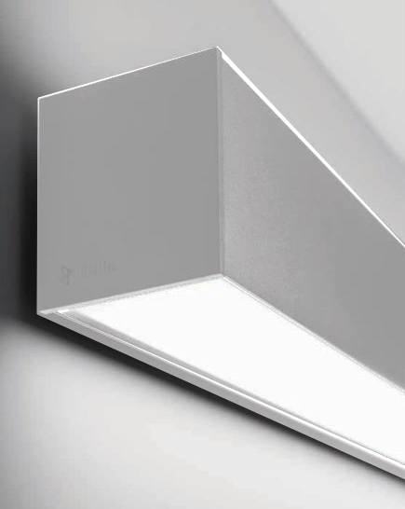
 |  | Druh optiky: MICROPRISMA PROTI OSLNĚNÍ
 |  | Světelný tok na metr: 4200-4800 lm/m
 |  | Barva svítidla: bílá
 |  | Materiál svítidla: hliník
 |  | Příkon svítidla: 35-50W
 |  | Zapojení svítidla: předřadník nestmívatelný
 |  | Krytí (IP): min IP20
 |  | Barva světla: bílá
 |  | Teplota chromatičnosti Tc:3800 -4200 K
 |  | Index barevného podání Ra: 75-90

příslušenství

bar | mobilní bar skládací |  |  |  | 1 | ks | 0.00 Kč
 |  | š: | 950-1050 |  |  |  | bez DPH za jednotku
 |  | h: | 370-390
 |  | v: | 870-900
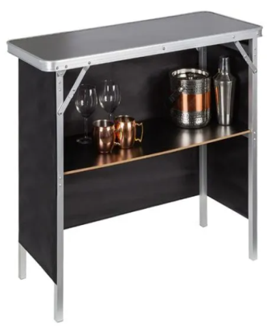
 |  | materiál: polyester, hliník, lisované dřevo
 |  | Minimální nosnost: 25 kg
 |  | Hmotnost balení: maximálně 7 kg
 |  | provedení: | v přenosné tašce, boční a čelní krytí

SPRAVEDLIVÁ TRANSFORMACE – projekt Odborné učebny GASTRO
Učebna V4 La hospoda
Střední škola stavování a služeb Karlovy Vary

MONTÁŽE, DOPRAVA, LIKVIDACE ODPADU

MONT | montáž a sestavení vodoinstalací |  |  |  | 1 | pol | 0.00 Kč
 |  | montáž dřezu a dřezové baterie, napojení na odpadní systém, připojenín na vodovodní řád |  |  |  |  | bez DPH za jednotku
...

2 učebna V5B-ceny
...
N2 | modul skříně |  |  |  | 2 | ks | 0.00 Kč | 2 | 0.00 Kč
 |  | h:600
 |  | typ: | otvíravé
 |  | kování: | závěs 110° naložený s integrovaným tlumením |  | 4 | ks
 |  | tlumič: | k zavrtání do hrany 10mm, pr. 8 mm RAL 9006 šedá |  | 2 | ks
 |  | materiál: | laminovaná dřevotřísková deska kamenná šedá
 |  | tl. | 18mm
 |  | hrana: | ABS, 1 mm
 |  | madlo: | bez madla, otvírání Tip - On

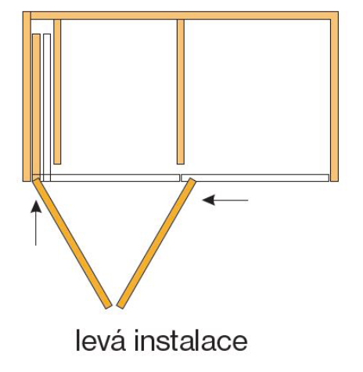
Pocket | pocket systém pro modul N1+N2 |  |  |  | 1 | ks | 0.00 Kč | 1 | 0.00 Kč
 |  | v: 1810 |  |  |  |  | bez DPH za jednotku | jedn. | cena celkem bez DPH
 |  | š: 900
 |  | h: 600
 |  | typ: | pocket (folding)
 |  | materiál: | laminovaná dřevotřísková deska kamenná šedá
 |  | tl. | 18mm
 |  | hrana: | ABS, 1 mm
 |  | skládání: | vlevo

O1 | modul skříně |  |  |  | 6 | ks | 0.00 Kč | 6 | 0.00 Kč
 | dvířka hladká | v: 760 |  |  |  |  | bez DPH za jednotku | jedn. | cena celkem bez DPH
 |  | š: 600
 |  | h:600
 |  | typ: | otvíravé
 |  | kování: | závěs 110° naložený s integrovaným tlumením |  | 12 | ks
 |  | tlumič: | k zavrtání do hrany 10mm, pr. 8 mm RAL 9006 šedá |  | 6 | ks
 |  | materiál: | laminovaná dřevotřísková deska kamenná šedá
 |  | tl. | 18mm
 |  | hrana: | ABS, 1 mm
 |  | madlo: | bez madla, otvírání Tip - On
...
P1 | modul skříně |  |  |  | 3 | ks | 0.00 Kč | 3 | 0.00 Kč
 |  | tlumič: | k zavrtání do hrany 10mm, pr. 8 mm RAL 9006 šedá |  | 3 | ks
 |  | materiál: | laminovaná dřevotřísková deska kamenná šedá
 |  | tl. | 18mm
 |  | hrana: | ABS, 1 mm
 |  | madlo: | bez madla, otvírání Tip - On

Pocket | pocket systém pro modul O1-O2-P1 3 díly |  |  |  | 1 | ks | 0.00 Kč | 1 | 0.00 Kč
 |  | v: 2570 |  |  |  |  | bez DPH za jednotku | jedn. | cena celkem bez DPH
 |  | š: 1800
 |  | h: 600
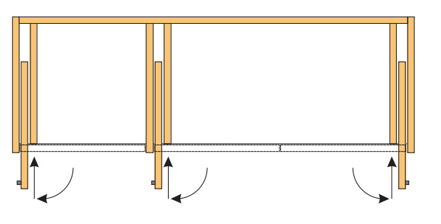
 |  | typ: | pocket (folding)
 |  | materiál: | laminovaná dřevotřísková deska kamenná šedá
 |  | tl. | 18mm
 |  | hrana: | ABS, 1 mm
 |  | skládání: | 1× vlevo + 2× vpravo

R1 | modul skříně |  |  |  | 4 | ks | 0.00 Kč | 4 | 0.00 Kč
 | dvířka hladká | v: 760 |  |  |  |  | bez DPH za jednotku | jedn. | cena celkem bez DPH
 |  | š: 400
 |  | h: 700
 |  | typ: | otvíravé
 |  | kování: | závěs 110° naložený s integrovaným tlumením |  | 8 | ks
 |  | tlumič: | k zavrtání do hrany 10mm, pr. 8 mm RAL 9006 šedá |  | 4 | ks
 |  | materiál: | laminovaná dřevotřísková deska kamenná šedá
 |  | tl. | 18mm
 |  | hrana: | ABS, 1 mm
...
SX | podsokl skříně ostatní |  |  |  | 1 | ks | 0.00 Kč | 1 | 0.00 Kč
 |  | materiál: | laminovaná dřevotřísková deska kamenná šedá
 |  | tl. | 18mm

regálový systém

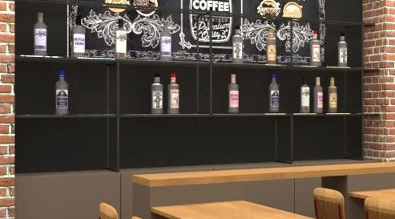
R1 | regálový systém |  |  |  | 1 | ks | 0.00 Kč | 1 | 0.00 Kč
 | kov + deskovina | v: 1160 |  |  |  |  | bez DPH za jednotku | jedn. | cena celkem bez DPH
 |  | š: 3100
 |  | h: 350
 |  | materiál: | kovový rám + stojiny = černá matná RAL 9005
 |  | tl. | 15mm
 |  | materiál: | desky: laminovaná dřevotřísková deska kamenná šedá
 |  | hrana: | ABS, 1 mm
 |  | tl. | 8mm

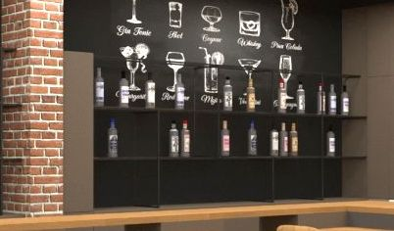
R2 | regálový systém |  |  |  | 1 | ks | 0.00 Kč | 1 | 0.00 Kč
 | kov + deskovina | v: 1160 |  |  |  |  | bez DPH za jednotku | jedn. | cena celkem bez DPH
 |  | š: 3000
 |  | h: 350
 |  | materiál: | kovový rám + stojiny = černá matná RAL 9005
 |  | tl. | 15mm
 |  | materiál: | desky: laminovaná dřevotřísková deska kamenná šedá
 |  | hrana: | ABS, 1 mm
 |  | tl. | 8mm

screenové rolety

SCR1 | screenová roleta pro R1 regálový systém |  |  |  | 1 | ks | 0.00 Kč | 1 | 0.00 Kč
 | spodní část uzamykací | v: 1160 |  |  |  |  | bez DPH za jednotku | jedn. | cena celkem bez DPH
 |  | š: 3100
 |  | materiál: | PVC, PES
 |  | gramáž: | 0,30-0,50 kg /m2
 |  | odrazivost: | 3-10 %
 |  | propustnost: 70 -80 %
 |  | ohnivzdornost: B1, M1
 |  | barva: | tmavě šedá-antracite
...
T5VK | deska výklopná |  |  |  | 2 | ks | 0.00 Kč | 2 | 0.00 Kč
 |  | h: 400
 |  | materiál: | laminovaná dřevotřísková deska přír. hnědá
 |  | tl. | 38mm
 |  | hrana: | ABS, 1 mm
 |  | kování: | výklopné s tlumením

školní lavice

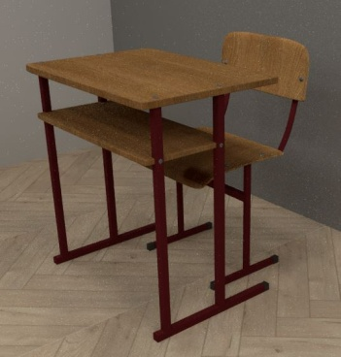
SL1 | školní jednolavice |  |  |  | 7 | ks | 0.00 Kč | 7 | 0.00 Kč
 |  | v: 750 |  |  |  |  | bez DPH za jednotku | jedn. | cena celkem bez DPH
 |  | š: 700
 |  | h: 500
 |  | materiál 1: | laminovaná dřevotřísková deska přír. hnědá
 |  | tl. | 18mm
 |  | hrana: | ABS, 1 mm
 |  | materiál 2: | ocelové profily ošetřené práškovou barvou
 |  | barva: | barva matná RAL 4003
 |  | příslušenství: dřevěná odkládací deska
 |  | mat. přís.: | laminovaná dřevotřísková deska přír. hnědá

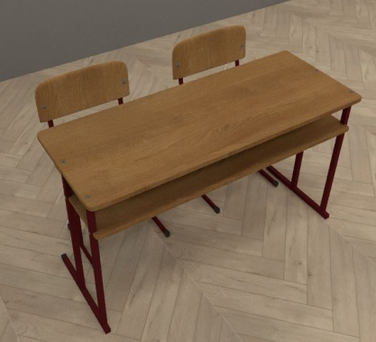
SL2 | školní dvojlavice |  |  |  | 12 | ks | 0.00 Kč | 12 | 0.00 Kč
 |  | v: 750 |  |  |  |  | bez DPH za jednotku | jedn. | cena celkem bez DPH
 |  | š: 1300
 |  | h: 500
 |  | materiál 1: | laminovaná dřevotřísková deska přír. hnědá
 |  | tl. | 18mm
 |  | hrana: | ABS, 1 mm
 |  | materiál 2: | ocelové profily ošetřené práškovou barvou
 |  | barva: | barva matná RAL 4003
 |  | příslušenství: dřevěná odkládací deska
 |  | mat. přís.: | laminovaná dřevotřísková deska přír. hnědá

školní židle

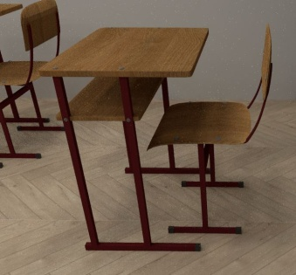
SZ | školní židle |  |  |  | 31 | ks | 0.00 Kč | 31 | 0.00 Kč
 |  | v: 800 |  |  |  |  | bez DPH za jednotku | jedn. | cena celkem bez DPH
 |  | š: 450
 |  | h:480
 |  | materiál 1: | laminovaná dřevotřísková deska přír. hnědá
 |  | tl. | 18mm
 |  | hrana: | ABS, 1 mm
 |  | materiál 2: | ocelové profily ošetřené práškovou barvou
 |  | barva: | barva matná RAL 4003
 |  | příslušenství: dřevěná odkládací deska
 |  | mat. přís.: | laminovaná dřevotřísková deska přír. hnědá

tapety

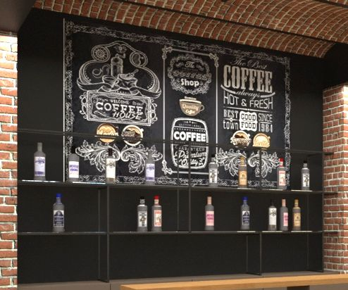
TAP1 | tapeta mix coffe & drinks |  |  |  | 1 | ks | 0.00 Kč | 1 | 0.00 Kč
 |  | v: 2470 |  |  |  |  | bez DPH za jednotku | jedn. | cena celkem bez DPH
 |  | š: 3100
 |  | materiál: | Vlies, gramáž 160-250 g/m2
 |  | Povrch: | Matný, hladký
 |  | Příslušenství: Lepidlo |  |  | 1 | pol

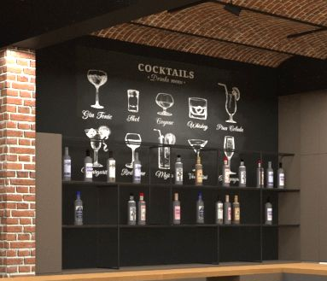
TAP2 | tapeta coctails |  |  |  | 1 | ks | 0.00 Kč | 1 | 0.00 Kč
 |  | v: 2470 |  |  |  |  | bez DPH za jednotku | jedn. | cena celkem bez DPH
 |  | š: 3300
 |  | materiál: | Vlies, gramáž 160-250 g/m2
 |  | Povrch: | Matný, hladký
 |  | Příslušenství: Lepidlo |  |  | 1 | pol

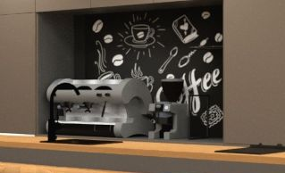
TAP3 | tapeta coffe |  |  |  | 1 | ks | 0.00 Kč | 1 | 0.00 Kč
 |  | v: 1140 |  |  |  |  | bez DPH za jednotku | jedn. | cena celkem bez DPH
 |  | š: 1800
 |  | materiál: | Vlies, gramáž 160-250 g/m2
 |  | Povrch: | Matný, hladký
 |  | Příslušenství: Lepidlo |  |  | 1 | pol

parapety

PARAP | parapet okenní |  |  |  | 2 | ks | 0.00 Kč | 2 | 0.00 Kč
 |  | š: 2050-2070 |  |  |  |  | bez DPH za jednotku | jedn. | cena celkem bez DPH
 |  | hl: 920
 |  | materiál: | laminovaná dřevotřísková deska Alpská Bílá
 |  | tl. | 18mm
 |  | hrana: | ABS 2mm bílá
 |  | přesah stěny: 10-15 mm

osvětlení

OSV | osvětlení kolejnicovým systémem |  |  |  | 5 | ks | 0.00 Kč | 5 | 0.00 Kč
 |  | Kolejnice: | 4000 - 4500 mm (spojky) |  |  |  | bez DPH za jednotku | jedn. | cena celkem bez DPH
 |  | Barva: | Černá
 |  | Materiál: | Plast; Kov
 |  | Skladba: | 4ks svítidel v řadě (5 řad)
 |  | Svítidlo: | Bodové svítidlo do lištového systému |  | 40 | ks
 |  | Max. příkon zdroje:
 |  | Průměr: | 90-150 mm
 |  | Délka: | 250-350 mm
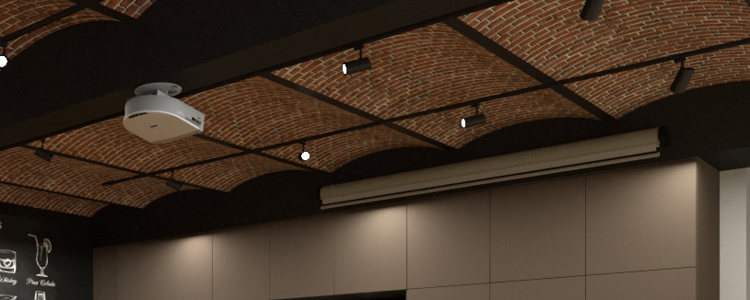
 |  | Hmotnost: | max 2,2 kg / ks
 |  | Stupeň krytí (IP): min IP20
 |  | Napětí: | 230 V
 |  | Patice: | E27
 |  | pozn.: | bodové svítidlo včetně světelného zdroje |  | 40 | ks
 |  | Barva světla: Teplá bílá
 |  | Parametry: | 3800 -4200K, 980-1300 lm, úhel 40-50 °

dřez + příslušenství

bat.dřez. | baterie džezová s vytahovací sprškou chrom |  |  |  | 1 | ks | 0.00 Kč | 1 | 0.00 Kč
 |  | výška výtoku nad dřezem: 300-320 mm |  |  |  |  | bez DPH za jednotku | jedn. | cena celkem bez DPH
 |  | úhel otočení: 360 °
 |  | v: 340-370 mm
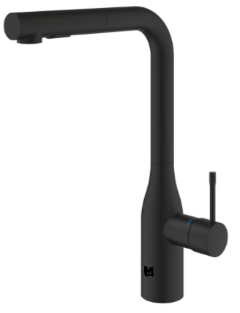
 |  | materiál: | chromové provedení
 |  | provedení: | páková
 |  | umístění: | stojánková
 |  | funkce 1: | automatické zasunutí sprchové hlavice zpět do výpusti
 |  | funkce 2: | setření usazenin vodního kamene pomocí prstu
 |  | příslušenství: rohové ventily s filtrem |  |  | 2 | ks

dřez | dřez kuchyňský |  |  |  | 1 | ks | 0.00 Kč | 1 | 0.00 Kč
 |  | š: | 450-500 |  |  |  | bez DPH za jednotku | jedn. | cena celkem bez DPH
 |  | h: | 450-500
 |  | v: | 140-180
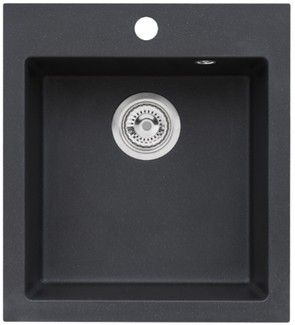
 |  | materiál: | granit
 |  | Barva/struktura: černá
 |  | typ: | jednodřez
 |  | montáž: | na pracovní desku
 |  | příslušenství 1: Ventil 6/4“ s přepadem |  |  | 1 | ks
 |  | příslušenství 2: Sifon 6/4“ s odbočkou na myčku nádobí |  |  | 1 | ks

umývátko + příslušenství

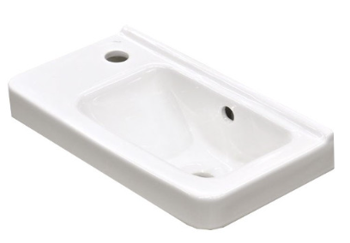
umyv. | Umývátko otvor pro baterii vlevo |  |  |  | 1 | ks | 0.00 Kč | 1 | 0.00 Kč
 |  | š: 450 |  |  |  |  | bez DPH za jednotku | jedn. | cena celkem bez DPH
 |  | h: 250
 |  | v: 150-160
 |  | materiál: | keramika, bílá
 |  | příslušenství: umyvadlový sifon kovový |  | ks
 |  | příslušenství: umyv. výpust klik-klak, keramická, bílá |  | ks

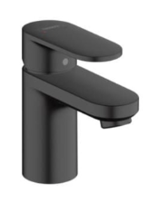
bat.um. | baterie umyvadlová bez výpusti |  |  |  | 1 | ks | 0.00 Kč | 1 | 0.00 Kč
 |  | výška baterie v zavřeném stavu: 120-125mm |  |  |  |  | bez DPH za jednotku | jedn. | cena celkem bez DPH
 |  | výška výtoku baterie nad umyvadlem: 70-75 mm
 |  | osa výtoku baterie: 85-90 mm
 |  | materiál: | chromové provedení
 |  | příslušenství: rohové ventily s filtrem |  | ks

SPRAVEDLIVÁ TRANSFORMACE – projekt Odborné učebny GASTRO
učebna V5B
Střední škola stavování a služeb Karlovy Vary

CELKOVÁ CENA

 |  |  |  |  |  |  |  | cena celkem bez DPH
 |  |  |  |  |  |  | 21.00 Kč | % DPH
 |  |  |  |  |  |  |  | cena celkem včetně 21% DPH

